0. 표지
※ 정보기술부문 계획서 표지

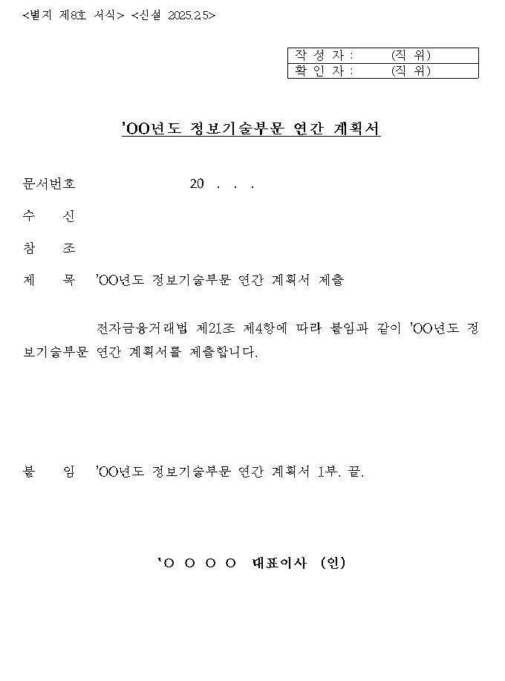
 | 1. 표지 첨부 여부
 | 파일 첨부 여부
 | O

 | 2. 대표자 확인 서명 여부
 | 구분 | 기관명 | 부서 | 직위 | 성명 | 서명여부 | 전화번호 | 이메일
 | 대표이사 | 주식회사 모인 | 경영 | CEO | 서일석 | O
 | 확인자 | 주식회사 모인 | Pro | CPO/CISO | 서홍석 | O | 070-4367-0113 | hongseok.suh@themoin.com
 | 작성자 | 주식회사 모인 | 보안 | 담당자 | 이윤혁 | O | 070-4367-0113 | yunhyeok.lee@themoin.com

 | ※ 유의사항(아래 사항을 반드시 준수하여 작성하여 주시기 바랍니다.)
 | 1. 각 Sheet의 유의사항을 반드시 확인하시고 작성하시기 바랍니다.
 | 2. 대표이사(대표자) 등의 서명이 포함된 연간계획서 표지 사본(스캔본) 또는 대표이사(대표자)가 전자결재한 공문 사본(스캔본)을 반드시 별도 파일로 첨부하시기 바랍니다.
 | (엑셀파일에 첨부시 불인정, 파일명 준수) * 파일명 : 정보기술부문 연간계획서 표지(회사명)
 | 3. 왼쪽에 제시된 표지는 전자금융감독규정시행세칙 별제 제8호 서식이며, 각 회사의 사정에 맞게 작성하여 스캔본을 별도 파일로 첨부(별도 PDF파일에 포함)

5. 조직 구성 및 인력 현황
5. 정보기술부문 조직 구성 및 인력 현황

 | 1. 조직 구성 및 인력 현황 작성 기준
 | 기준일 | 파일 첨부 여부
 | 2025-03-06 | O



 | 2. 인력현황 : 총임직원, 정보기술부문 및 정보보호부문 현황
 | 구분 | 인원(ⓐ+ⓑ+ⓒ+ⓓ) | 비율 | 내부인력 |  | 외주인력 |  |  | 비고
 |  |  |  | 정규직ⓐ | 계약직ⓑ | 전산 자회사ⓒ | 인정 상주ⓓ | 기타
 | 총임직원(단위 : 명) | 74.0
 | 정보기술부문(단위 : 명) | 27.0 | 36.5% | 27.0 |  |  |  |  | 소수점 입력 가능
 | 정보보호부문(단위 : 명) | 3.0 | 11.1% | 3.0 |  |  |  |  | 소수점 입력 가능

 | 3. 인력현황 : CIO 및 CISO 지정 현황
 | 구분 | 성명 | 소속 | 직급(직책) | 임원여부 | 겸직여부 | 비고
 | CIO현황 | 서홍석 | 개발팀 | CPO/제품 최고책임자 | O
 | CISO현황 | 서홍석 | 개발팀 | CPO/제품 최고책임자 | O | O

 | 4. CISO의 임원지정 및 겸직금직 필수여부 판단 근거(전자금융거래법 시행령 제11조의3 관련)
 | 총자산(단위 : 억원) | 상시 종업원 수(단위 : 명) | 비고
 |  | 74 | 소수점 입력 가능

 | ※ 유의사항(아래 사항을 반드시 준수하여 작성하여 주시기 바랍니다.)
 | 1. '기준일'은 반드시 연도·월·일을 "YYYY-MM-DD" 형식(숫자 8자리를 '-'기호로 구분)으로 작성(예시: 2025-01-01)
 | 2. 위 조직도는 이해를 돕기위한 예시일뿐이며, 실제 내용은 각 회사 사정에 맞게 스캔본을 별도 파일로 첨부
 | * 파일명 : 정보기술부문 인력현황 조직도(회사명)
 | 3. '총임직원'은 회사 전체 임직원 수를 작성
 | 4. 'CIO현황'과 'CISO현황'의 '임원여부' 및 '겸직여부'는 ○ / X 중 선택하고, '겸직여부'는 CISO의 CIO 겸직여부로 판단하며, 작성에 관한 사항은 전자금융거래법 제21조의2 등을 참조
 | 5. '총자산' 및 '상시 종업원 수'는 직전 사업연도 말을 기준으로 하며, 작성에 관한 사항은 전자금융거래법 시행령 제11조의3 등을 참조
 | 6. 전자금융업무보고서(IT017 - 정보기술 및 정보보호부문 인력현황 참조) 작성 기준과 동일하게 작성
 | 6-1. 정규직ⓐ = IT017 정규직(①)
 | 6-2. 계약직ⓑ = IT017 계약직(②)
 | 6-3. 전산 자회사ⓒ = IT017 전산자회사 상주인력 (⑧=③+④)
 | 6-4. 인정 상주ⓓ = IT017 인정 상주 외주인력(⑨)

